新强力骨架改制汇总表（附带图片）
新强力骨架VAVE设变后价格审批表
QAD编码 | 产品名称 | 规格图号 | 单位 | 设变前净重（克） | 设变后净重（克） | 设变后重量差异（克） | 设变前价格（未税） | 设变后供应商报价（未税） | 设变后降本金额（元） | 降本比例 | 月预测使用量（件） | 金额变化汇总（元） | 备注 | 改制前图片 | 改制后图片
SHT0000412 | M3000正背骨架总成 | SQXM3000-6802300 | 件 | 3087 | 2879 | 208 | 30.22 | 29.50 | 0.72 | 2% | 500 | 360 |  | 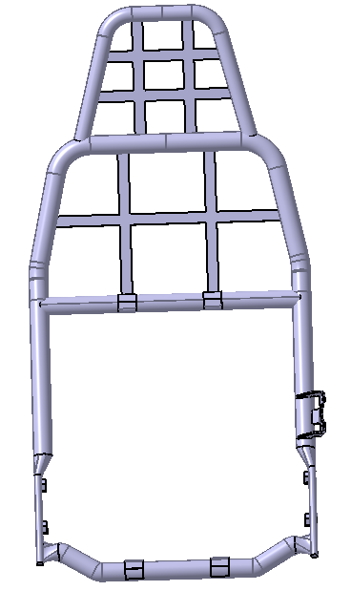
SHT0000160 | 副司机背骨架 | SQDZ 6901 030 | 件 | 3124 | 2944 | 180 | 29.3 | 28.58 | 0.72 | 2% | 900 | 648 |  | 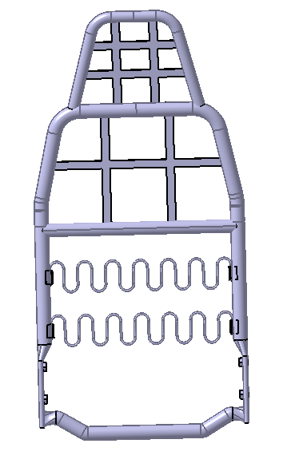
SHT0012236 | 副驾靠背骨架焊接总成 | M3000-S带安全带支架 | 件 | 5250 | 4873 | 377 | 72.25 | 62.84 | 9.41 | 13% | 200 | 1882 |  | 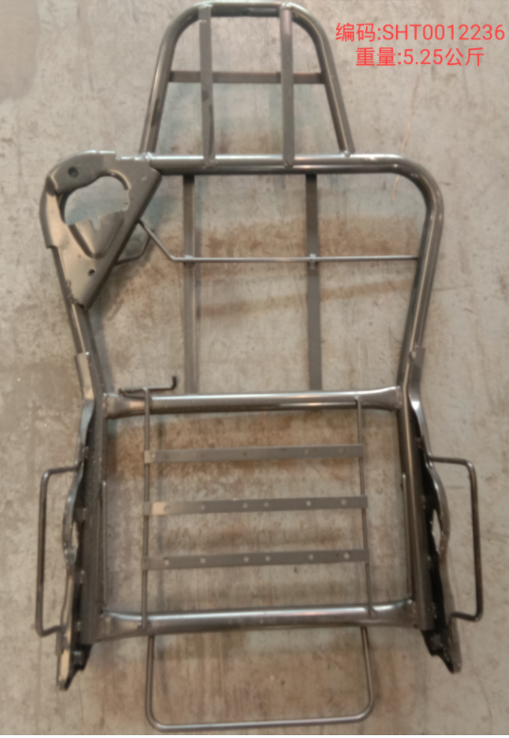
SHT0012305 | 靠背骨架焊接总成 | M3000-S不带安全带 | 件 | 4280 | 3964 | 316 | 44.59 | 43.90 | 0.69 | 2% | 1000 | 690 | 改制后正背状态价格（改制后报价上涨，正在联系供应商了解情况） | 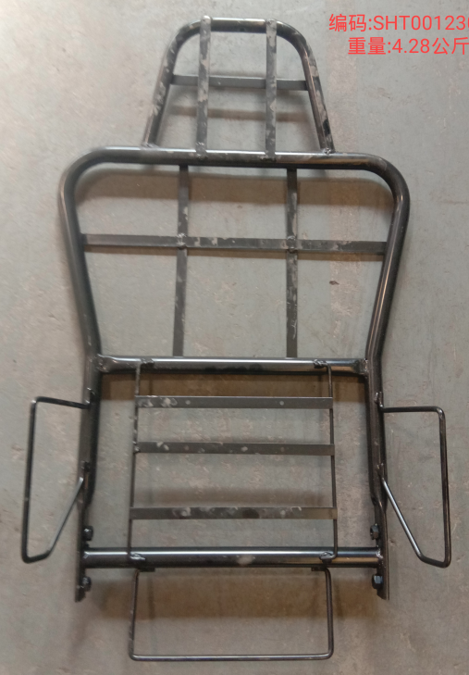
 |  |  | 件 | 4280 | 3637 | 643 | 44.59 | 41.37 | 3.22 | 7% | 1200 | 3864 | 改制后副背状态价格
SHT0012990 | 驾驶员靠背焊接总成 | L5000机械腰托 | 件 | 4120 | 3952 | 168 | 58 | 48.30 | 9.70 | 17% | 200 | 1940 |  | 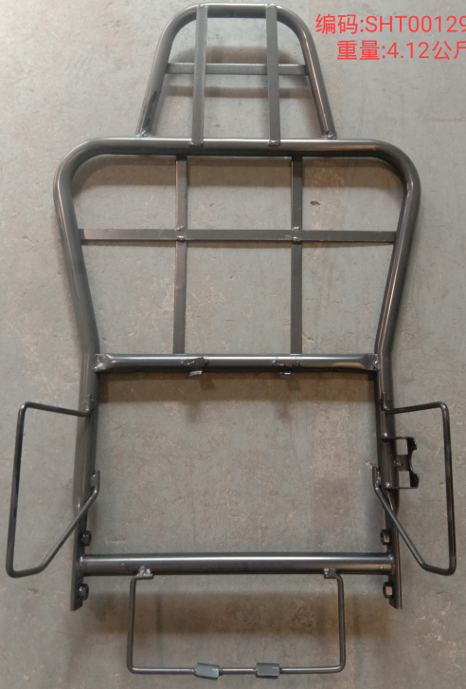
 | 合计 |  |  |  |  |  |  |  |  |  |  | 9384
编制：罗让平 |  |  |  |  |  |  |  |  |  |  |  |  | 日期：2022.10.30

